Feuil1
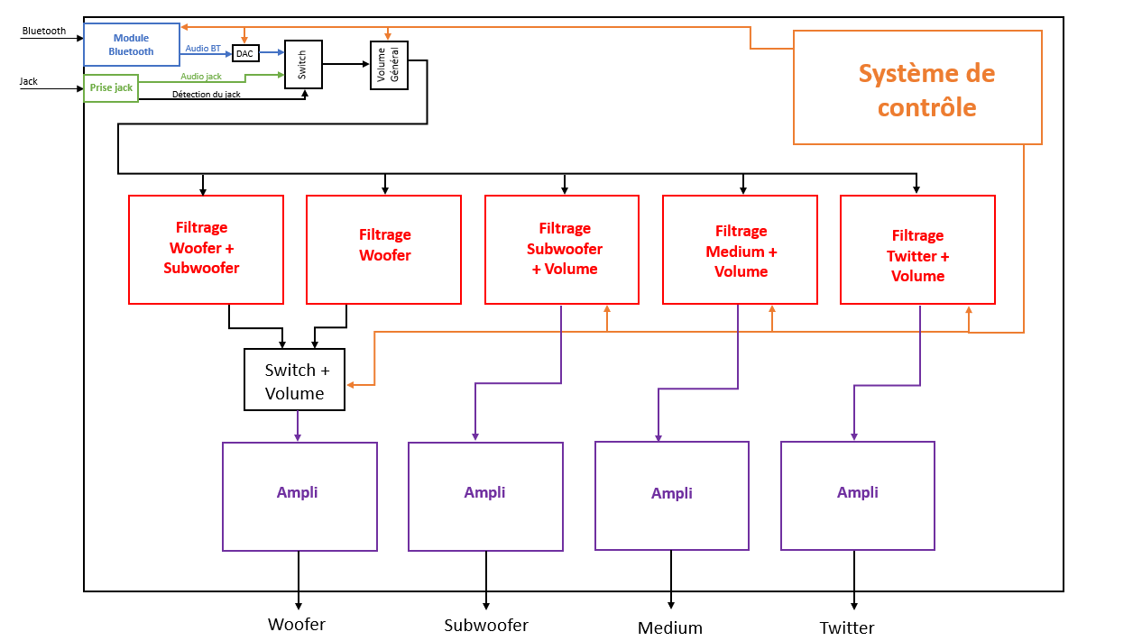
Partie | Sous-Partie |  | Simulation | Schéma | Test
Amplification (puissance) | Twitter |  | EN COURS | EN COURS | NON
 | Medium |  | EN COURS | EN COURS | NON
 | Woofer |  | EN COURS | EN COURS | NON
 | Subwoofer |  | EN COURS | EN COURS | NON
Filtrage | Twitter |  | VALIDE | VALIDE | NON
 | Medium |  | VALIDE | VALIDE | NON
 | Woofer | Subwoofer actif | VALIDE | VALIDE | NON
 |  | Subwoofer non actif | NON | NON | NON
 |  | Switch impulsion | VALIDE | VALIDE | NON
 | Subwoofer |  | VALIDE | VALIDE | NON
Gestion volume | Général |  | NON | NON | NON
 | Twitter |  | NON | NON | NON
 | Medium |  | NON | NON | NON
 | Woofer |  | NON | NON | NON
 | Subwoofer |  | NON | NON | NON
Entrée audio | Bluetooth |  | VALIDE | EN COURS | NON
 | Jack |  | VALIDE | VALIDE | NON
 | Switch |  | VALIDE | VALIDE | NON
Système de contrôle | Reproduction arduino uno |  | NUL | VALIDE | NON
 | Code |  | NUL | NUL | NON
Contrôle de saturation |  |  | NUL | NUL | NON
Système de protection |  |  | NUL | NUL | NON

